Sunsign
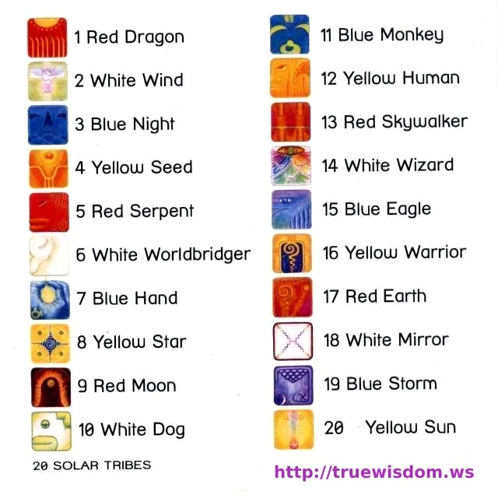
1 | Imix | Dragon | Red | Nurturing, Birth, New Beginnings
2 | Ik' | Wind | White | Communication, Breath, Spirit
3 | Ak'b'al | Night | Blue | Introspection, Dreaming, Intuition
4 | K'an | Seed | Yellow | Growth, Potential, Abundance
5 | Chicchan | Serpent | Red | Transformation, Healing, Wisdom
6 | Cimi | Worldbridger | White | Change, Release, Letting Go
7 | Manik | Hand | Blue | Gentleness, Love, Compassion
8 | Lamat | Star | Yellow | Fertility, Playfulness, Abundance
9 | Muluk | Moon | Red | Emotion, Adaptability, Flow
10 | Ok | Dog | White | Loyalty, Protection, Friendship
11 | Chuwen | Monkey | Blue | Playfulness, Creativity, Joy
12 | Eb | Human | Yellow | Stability, Connection to Nature
13 | B'en | Skywalker | Red | Growth, Flexibility, Resilience
14 | Ix | Wizard | While | Power, Mystery, Courage
15 | Men | Eagle | Blue | Vision, Freedom, Perspective
16 | Cib | Warrior | Yellow | Wisdom, Insight, Observation
17 | Kaban | Earth | Red | Movement, Change, Grounding
18 | Etz'nb | Mirror | White | Clarity, Precision, Focus
19 | Cauac | Storm | Blue | Energy, Purification
20 | Ahau | Sun | Yellow | Authority, Leadership

Moontone
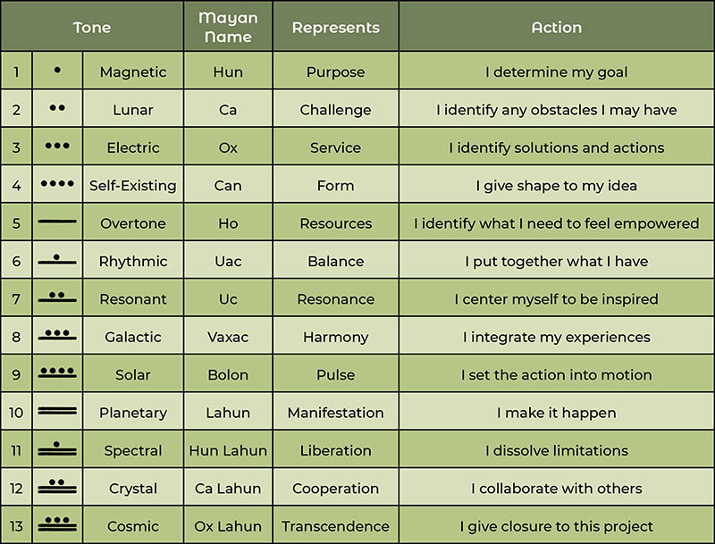
1 | Magnetic
2 | Lunar
3 | Electric
4 | Self-existing
5 | Overtone
6 | Rhythmic
7 | Resonant
8 | Galactic
9 | Solar
10 | Planetary
11 | Spectral
12 | Crystal
13 | Cosmic

